Service_エビデンス
単体試験 Service エビデンス |  |  | システムID |  | 改訂日 | 2024-10-03 | No.
 |  |  | システム名称 | 電子商取引システム | 改訂者 | 馬嶋航大

テスト対象 | JUnit実行結果(XMLファイル) | カバレッジ率 |  |  |  |  |  | 目視確認

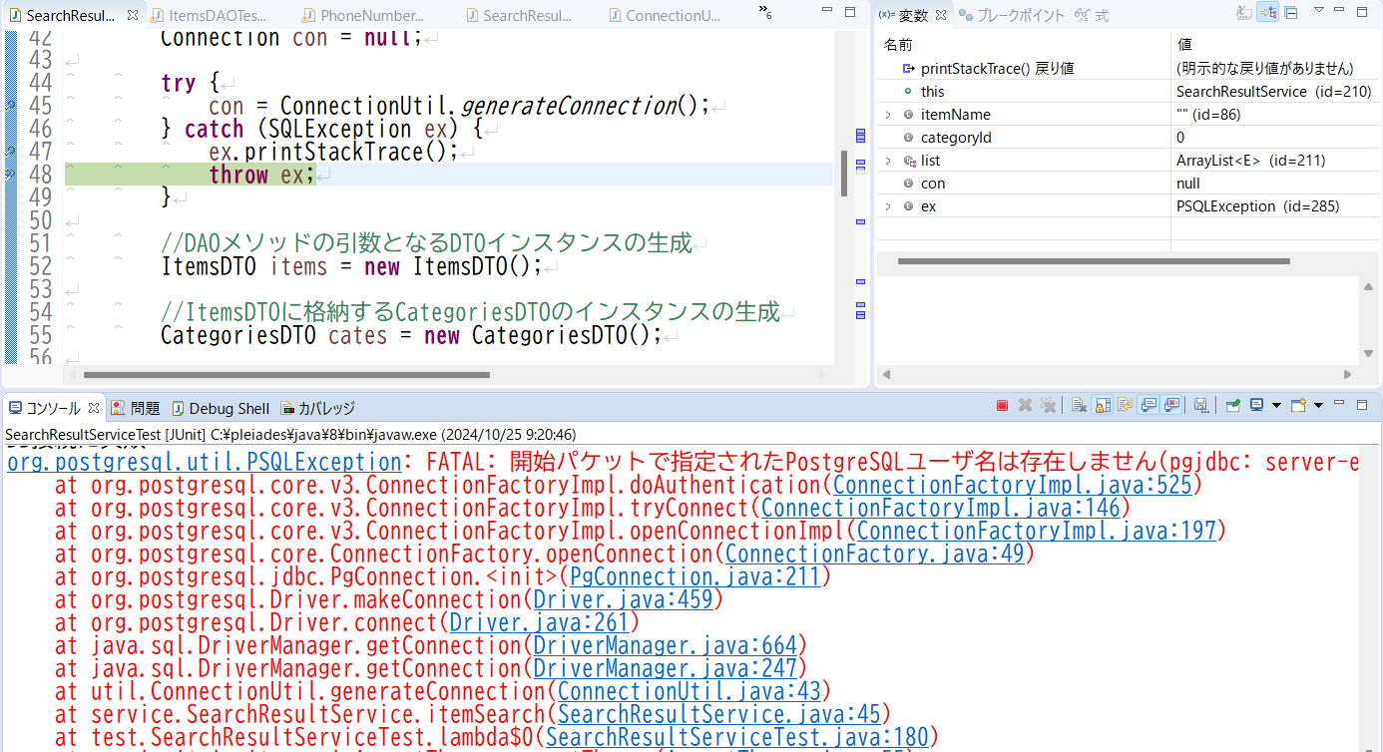
SearchResultServlet | 同階層にある【単体試験エビデンスデータ】フォルダ内の |  |  |  |  |  |  | テストケース
 | ・【SearchResultServiceTest 20241024-095314.xml】 |  |  |  |  |  |  | 項番9
 | ・【SearchResultServiceTest 20241024-095433.xml】
 | を参照

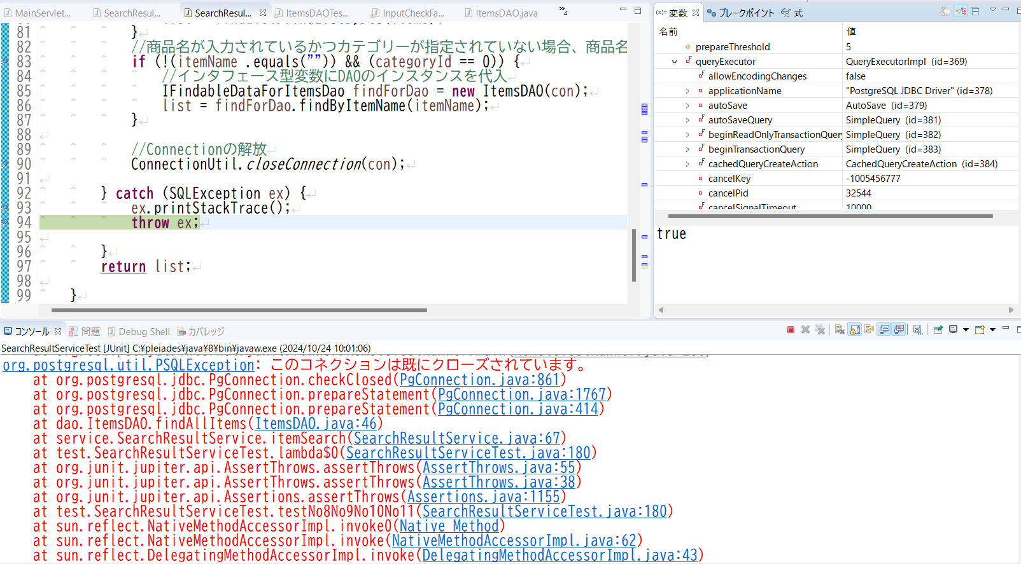
 |  |  |  |  |  |  |  | テストケース
 |  |  |  |  |  |  |  | 項番11

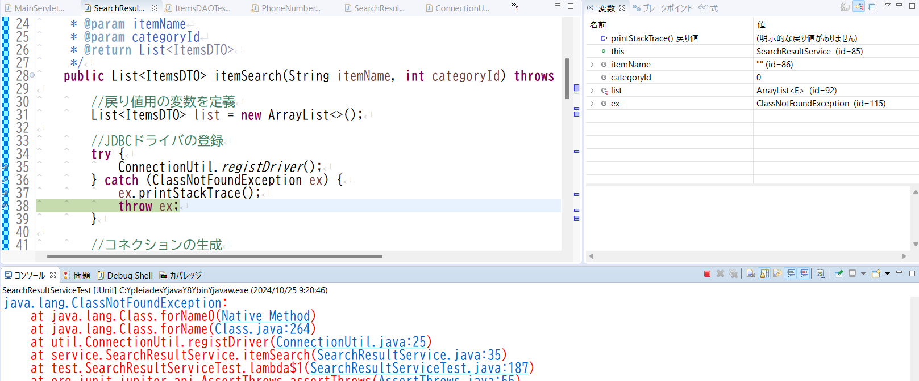
 |  |  |  |  |  |  |  | テストケース
 |  |  |  |  |  |  |  | 項番13

DAO_エビデンス
単体試験 DAO エビデンス |  | システムID |  | 改訂日 | 2024-10-03 | No.
 |  | システム名称 | 電子商取引システム | 改訂者 | 馬嶋航大

テスト対象 | エビデンス一覧

ItemsDAO | JUnit実行結果(XMLファイル)
 | 同階層にある【単体試験エビデンスデータ】フォルダ内の【ItemsDAOTest 20241024-093937.xml】を参照
 | カバレッジ率

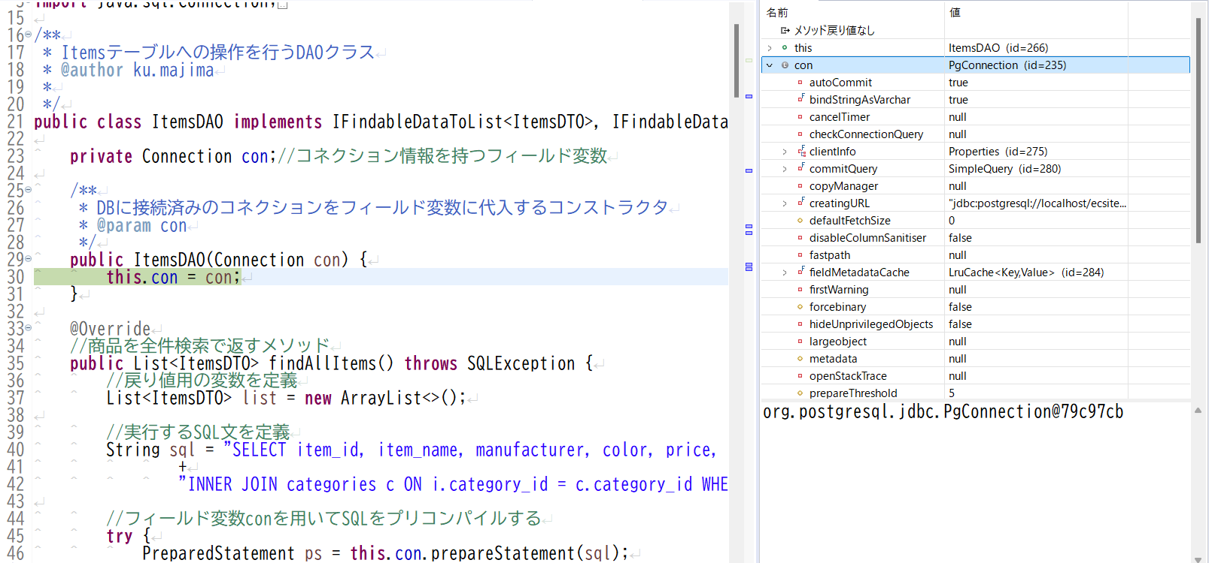
 | 目視確認項目結果
 | テストケース
 | 項番１

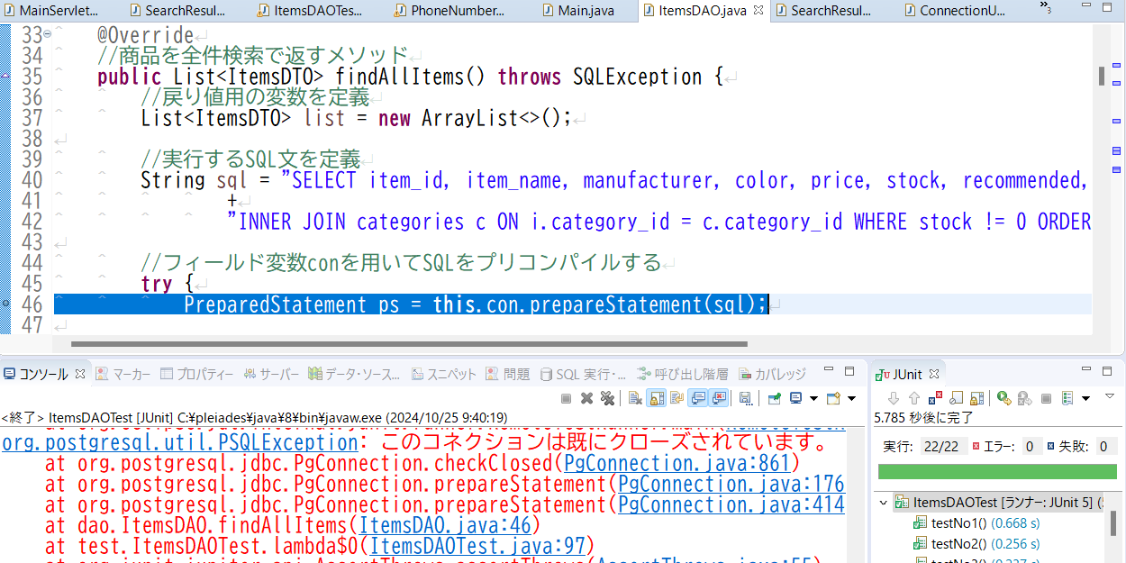
 | テストケース
 | 項番5

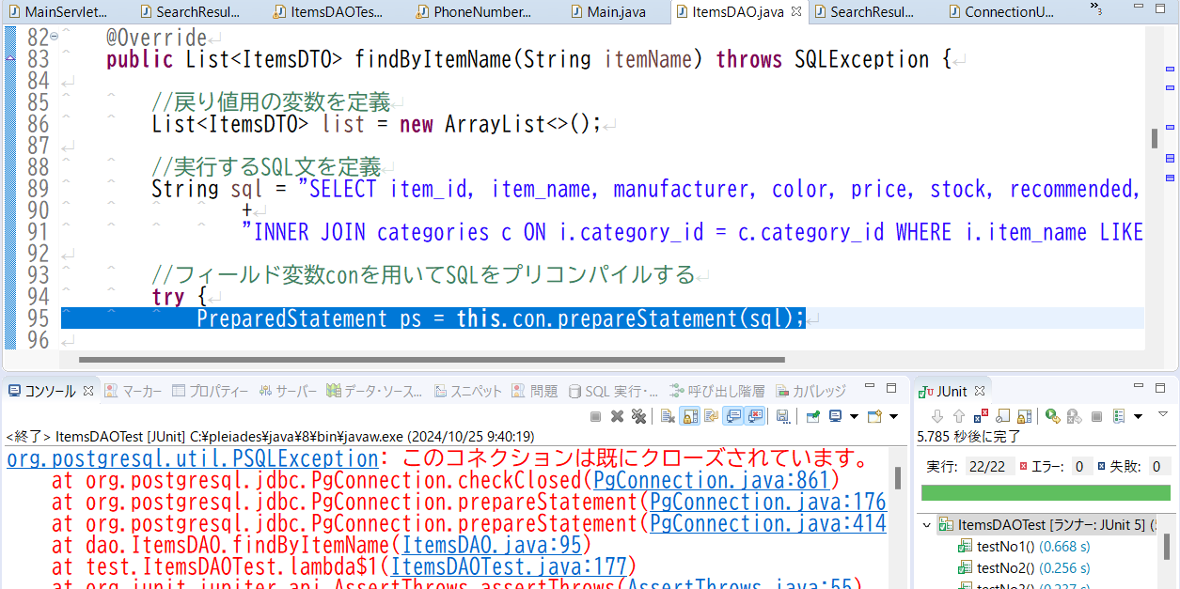
 | テストケース
 | 項番11

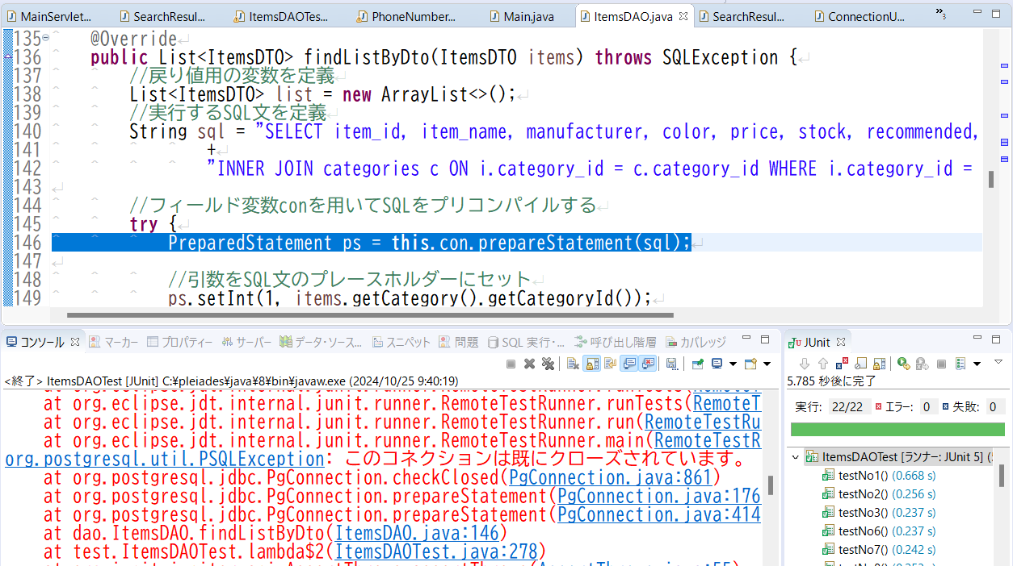
 | テストケース
 | 項番17

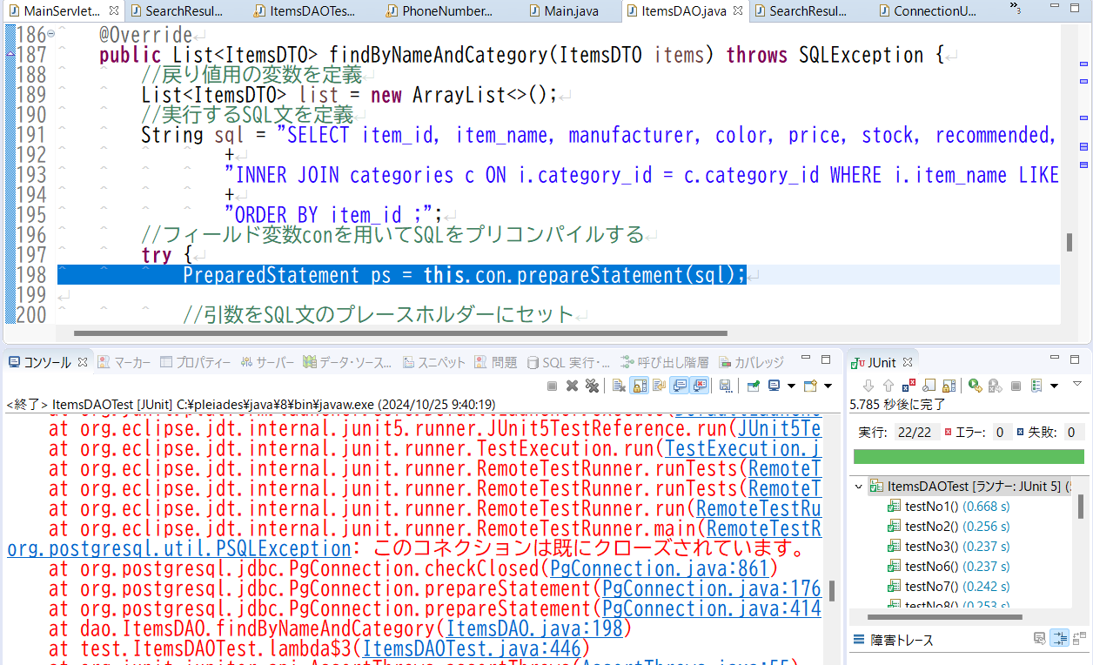
 | テストケース
 | 項番26

